ステップアップガシャ要件_やりたいこと
ハーフアニバーサリー 感謝祭！記念ステップアップガシャ
https://docs.google.com/spreadsheets/d/1NEyOF3xLjKGnVfPiivIT-dr9CG19DoEYYiUOXdO-q-4/edit?gid=1036379318#gid=1036379318

永続ループ設定できましたっけ？（ステップ5が終わるとステップ1に戻ってくる）
 | 必要リソース | おまけ | 確定枠 | 有償分の価格とおまけ扱いのアイテムの金額が20%以内かを計算するシートを用意
ステップ1 | 有償1500個 | スタミナドリンク×10 | SSR1体以上確定 | ステップアップガシャのバナーに表示するキャラは、亜白ミナとユーリにする
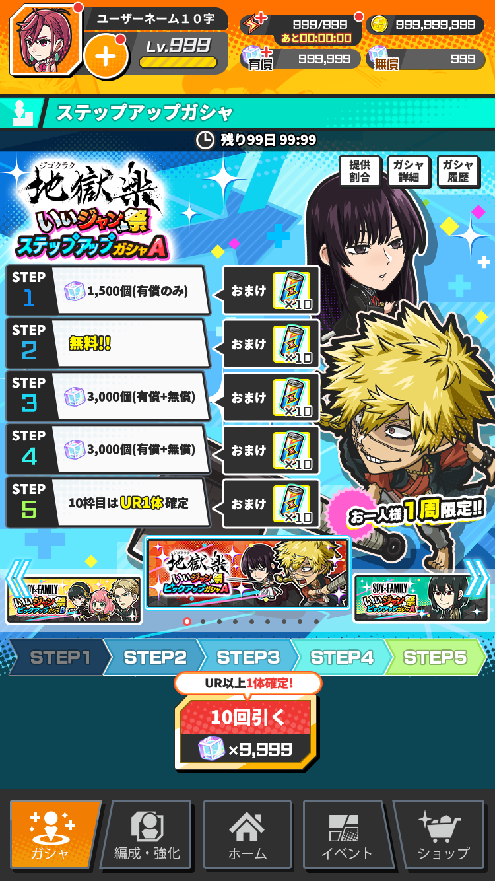
ステップ2 | 無料 | なし | SR1体以上確定
ステップ3 | 有償1000個 | スタミナドリンク×10 | UR1体以上確定
ステップ4 | 無料 | なし | SR1体以上確定
ステップ5 | 有償500個 | スタミナドリンク×10 | UR2体以上確定

ラインナップ
リリース時R以上キャラ+怪獣8号、SPYいいジャン祭のUR、SSRキャラ

焦点：これ設定できるかをエンジニアに事前確認お願いします
→要件に入れていただければ対応できるかも(クライアント)
→現状のサーバー側実装で要件は満たせてる(サーバー)

担当：サーバーは上岡さん、クライアントは澤田さん

